4. 교강사
교·강사 명단 및 구성

1. 교·강사 명단
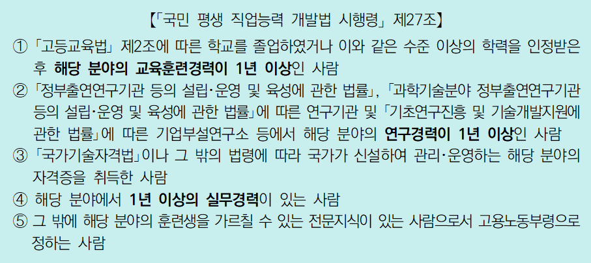 [작성가이드] (※ 작성 전 항목별 안내 사항 반드시 확인하고, 제출 시 작성가이드는 삭제 후 제출합니다) ※ 개인정보 활용 시 반드시 사전에 '개인정보 수집·이용' 및 '개인정보의 제3자 제공'을 정보주체에게 '동의' 받아야 하며, 동의한 정보에 한하여 활용하여야 함 ※ 훈련기관은 강사의 실무 및 강의경력 등에 대한 진위 여부에 책임이 있으며, 누락·오기에 따른 불이익은 훈련기관의 귀책사유임 ※ 증빙된 이력만 기재하고, 해당 증빙자료는 신청마감일까지 HRD-Net 등록(※ 신청가이드 참고) ※ 본 목록에는 과정에 참여하는 교강사 모두 기재(프로젝트 교과목 참여 교강사 포함) 1. 참여교과: 참여교과는 HRD-Net의 교과구분과 같으며, '정규교과','프로젝트','현장실무','기타' 영역 중 선택 2. 주강사/보조강사: - 주강사는 정규교과, 프로젝트, 기타(특강 등) 교과목에 배치되는 강사로 실질적인 강의/실습을 주도하는 강사를 의미 - 보조강사는 정규교과, 프로젝트, 현장실무, 기타 교과목에 배치되는 보조강사로 주 강의가 아닌 멘토, 퍼실리테이터 등의 역할 수행(확인강사 등록 선택) ※ 주강사이면서 보조강사 역할을 같이 하는 경우 '주강사+보조강사'로 작성하고, 훈련운영계획서 내 작성내용에 대한 설명사항은 주석으로 처리 3. NCS확인강사 등록여부: NCS확인강사 확인을 진행중이거나, 아직 등록하지 못한 강사는 'X'표기하고 운영계획서 내에도 동일하게 표기해야 함 4. 소속: 현 소속 기준으로 작성 - (구분) 내부: 훈련기관 소속 강사, 외부(참여): 협약을 맺은 참여기업의 소속 재직자(=현장전문가), 외부(기타): 참여기업 외 타 기업 소속 재직자, 프리랜서 등 - 소속이 없는 프리랜서의 경우 기관명에 '프리랜서'로 작성 5. 교과목 총 투입시간: 과정 내 해당 강사가 투입된 총 훈련시간 기재 ※ 모든영역은 누락없이 작성하며, 강사의(주강사, 보조강사) 교과목 총 투입시간은 1회차 정원을 운영할 때, 해당 강사가 투입되는 시간임 6. 「국민평생직업능력개발법 시행령」제27조 요건 중 1개 이상 해당 여부: ★G열 주강사★에 해당하면 O,X 체크 필수 → 최소 요건 미충족(X 표기) 교·강사는 주강사로 활동 불가하므로 주강사에서 제외 필요
※ 칸이 부족할 경우 아래로 추가하여 작성
연번 | 참여과정 | 참여교과 | 강사명 (가나다순) | 생년월일 | 주강사/ 보조강사 | NCS확인강사 등록여부 | 소속 |  |  | 최종학력(졸업기준) |  |  | 면허 및 자격 | 동일분야 경력(년) | 관련 주요 경력 | 교과목 총 투입시간 | 「국민평생직업능력개발법 시행령」제27조 요건 중 1개 이상 해당 여부 | ⭠⭠ ★G열 주강사★에 해당하면 O,X 체크 필수
 |  |  |  |  |  |  | 구분 | 기관명 | 직위 | 학교명 | 구분 | 전공 |  |  |  |  |  | X로 체크된 교·강사는 주강사로 활동 불가하므로 주강사에서 제외 필요
1 | 고품질 이미지 AI 모델 개발자 양성과정 | 정규교과 | 김덕중 | 19760113 | 주강사 | O | 내부 | 광주국제직업전문학교 | 부장 | 광주대학교 | 석사 | 정보통신공학 | 직업훈련교사 1급 (정보기술개발) 직업훈련교사 3급 (인공지능) 정보처리기사 데이터베이스관리사2급 | 16 | 지에스정보주식회사 사원('07~'11) 국제정보처리학원 강사('09~'15) 우리정보통신학원 강사('09~'16) 광주국제직업전문학교 부장('08~현재) 광주대학교 컴퓨터공학과 겸임교수('22~'23) 대한민국 스타훈련교사('19 / 7기) | 285 | O
2 | 고품질 이미지 AI 모델 개발자 양성과정 | 정규교과 프로젝트 재량교과 | 우강철 | 19770122 | 주강사 | ○ | 내부 | 광주IT(아이티)학원 | 팀장 | 조선대학교 | 학사 | 영미학 | SUN CERTIFICATION 정보처리기사 사무자동화산업기사 컴퓨터프로그래머 2급 직업훈련교사자격증(총무∙일반사무3급, 정보기술개발 3급) | 16년 | 보광케미칼주식회사('03~'05) 광주국제직업전문학교 팀장('07~현재) | 129 | O
3 | 고품질 이미지 AI 모델 개발자 양성과정 | 정규교과 프로젝트 | 최진아 | 1990212 | 주강사 | ○ | 내부 | 광주IT(아이티)학원 | 사원 | 조선대학교 | 학사 | 경영학 | 정보처리기사 사무자동화산업기사 | 5 | ㈜오이솔루션 사원('17~'21) 광주국제직업전문학교 훈련교사('22~현재) | 240 | O
4 | 고품질 이미지 AI 모델 개발자 양성과정 | 재량교과 | 이금성 | 19761103 | 주강사 | ○ | 외부(참여) | ㈜큐넷 | 대표 | 광주대학교 | 석사 | 정보통신공학 | 컴퓨터운용사 정보처리기사 리눅스마스터 1급 네트워크관리사2급 | 19 | 현네트워크 주식회사 개발팀장('02~'14) ㈜큐넷 대표('14~현재) | 3 | O
5 | 고품질 이미지 AI 모델 개발자 양성과정 | 재량교과 | 최희성 | 19960105 | 주강사 | ○ | 외부(참여) | 씨엔인포 | 대표 | 광주대학교 | 학사 | 융합소프트웨어학 | 정보처리기사 네트워크관리사 2급 데이터베이스관리사 2급 | 3 | 주식회사 큐넷 개발팀 주임('20~'20) 씨엔인포 대표('19~현재) | 3 | O
6 | 고품질 이미지 AI 모델 개발자 양성과정 | 프로젝트 | 함준혁 | 19920324 | 보조강사 |  | 외부(참여) | ㈜젠데이터 | CTO | 호서대학교 | 석사 | 로봇공학 |  | 6 | Robotics developer, CEO('13~'16) 재)차세대융합기술연구원('21~'22) ㈜젠데이터('22~현재) | 150
7 | 고품질 이미지 AI 모델 개발자 양성과정 | 프로젝트 | 함민혁 | 19950709 | 보조강사 |  | 외부(참여) | ㈜젠데이터 | 대표 | 동국대학교 | 석사 재학중 | 비즈니스 데이터 애널리틱스 |  | 4 | ㈜젠데이터('20~현재) | 150

 | 2. 교·강사 구성 현황(표)

 | 1) 주강사
 | 총 인원 (자동계산) [내부+외부+참여] | 내부강사 | 외부강사(기타) | 참여기업 강사
 | 5 | 3 | 2 | 0

 | 2) 보조강사
 | 총 인원 (자동계산) [내부+외부+참여] | 내부강사 | 외부강사(기타) | 참여기업 강사
 | 2 | 0 | 0 | 2

 | □ 작성가이드(※ 작성 전 항목별 안내 사항 반드시 확인하고, 제출 시 작성가이드는 삭제 후 제출합니다)
 | 1. 부연 설명이 필요한 내용이 있다면, 추가기술 바람 2. 외부강사(기타)는 참여기업 외 타기업 소속 재직자, 프리랜서 등을 의미함 3. 참여기업 강사는 본 K-디지털 트레이닝 참여기업 소속의 강사임(주강사, 보조강사(멘토ㆍ퍼실리테이터))

 | 3) 현장전문가(참여기업 강사) 투입 비중
 | 총 훈련시간 (H) | 총 투입 교·강사 인원(명) | 현장전문가(참여기업 강사) 투입
 |  |  | 투입시간(H) | 투입 시간 비율(%) (자동계산) | 투입인원(명) | 투입 인원 비율(%) (자동계산)
 | 960 | 7 | 158 | 16.5% | 2 | 28.6%

 | □ 작성가이드(※ 작성 전 항목별 안내 사항 반드시 확인하고, 제출 시 작성가이드는 삭제 후 제출합니다)
 | 1. 투입 시간: 현장전문가(참여기업 강사)가 투입된 교과목 시간 ※ 1개 교과목에 여러 명의 현장전문가를 투입한 경우 중복 여부 상관없이 합계하여 계산, 1개 교과 내 참여기업 소속 현장전문가 3명(A, B, C)이 투입된 경우 A+B+C 투입시간을 합계 2. 투입 시간 비율 = 현장전문가 투입시간 ÷ 총 훈련시간 3. 투입 인원: 전체 훈련시간에 투입된 현장전문가 인원 수 기재 4. 투입 인원 비율 = 현장전문가 투입인원 ÷ 총 투입인원

